Автоматика
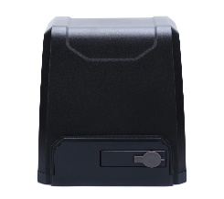
Фото | Назва | Характеристика |  | Корисні посилання | Комплектація | Кількість | ціна, Євро
Автоматика для відкатних воріт STEELON NAVI
 | STEELON NAVI 500 Привід для розсувних воріт вагою до 500 кг для побутового використання з магнітними кінцевими вимикачами | Вага воріт | 500 кг |  | Привід STEELON NAVI 500 з вбудованим блоком управління та радіоприймачем | 1 шт | 200.00
 |  | Живлення | 230В АС
 |  | Потужність | 280 Вт |  | Пульт дистанційного керування STEELON NV-4 | 2 шт
 |  | Інтенсивність | 30%
 |  | Швидкість руху | 10-12 м/хв |  | Монтажний набір | 1 шт


 | STEELON NAVI 600 Привід для розсувних воріт вагою до 600 кг для побутового використання з магнітними кінцевими вимикачами | Вага воріт | 600 кг |  | Привід STEELON NAVI 600 з вбудованим блоком управління та радіоприймачем | 1 шт | 235.71
 |  | Живлення | 230В АС
 |  | Потужність | 280 Вт |  | Пульт дистанційного керування STEELON NV-4 | 2 шт
 |  | Інтенсивність | 30%
 |  | Швидкість руху | 11-13 м/хв |  | Монтажний набір | 1 шт

 | STEELON NAVI 1000 Привід для розсувних воріт вагою до 1000 кг для побутового використання з магнітними кінцевими вимикачами | Вага воріт | 1000 кг |  | Привід STEELON NAVI 1000 з вбудованим блоком управління та радіоприймачем | 1 шт | 264.29
 |  | Живлення | 230В АС
 |  | Потужність | 400 Вт |  | Пульт дистанційного керування STEELON NV-4 | 2 шт
 |  | Інтенсивність | 30%
 |  | Швидкість руху | 11-13 м/хв |  | Монтажний набір | 1 шт

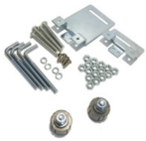
 | STEELON NAVI 1500 Привід для розсувних воріт вагою до 1500 кг для побутового використання з магнітними кінцевими вимикачами | Вага воріт | 1500 кг |  | Привід STEELON NAVI 1500 з вбудованим блоком управління та радіоприймачем | 1 шт | 307.17
 |  | Живлення | 230В АС
 |  | Потужність | 550 Вт |  | Пульт дистанційного керування STEELON NV-4 | 2 шт
 |  | Інтенсивність | 30%
 |  | Швидкість руху | 11-13 м/хв |  | Монтажний набір | 1 шт

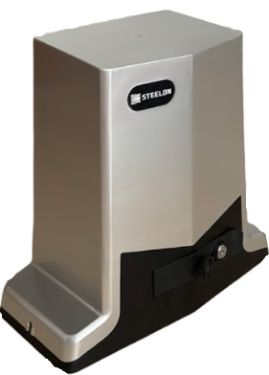
Автоматика для відкатних воріт STEELON VEXO PRO
 | STEELON VEXO PRO2000 | Вага воріт | 2000 кг |  | Привід VEXO PRO2000 з вбудованим блоком управління та радіоприймачем | 1 шт
 |  | Живлення | 220В АС
 | Привід для розсувних воріт вагою до 2000 кг для побутового використання з магнітними кінцевими вимикачами та масляною ванною |  |  |  | Пульт дистанційного керування STEELON YT-01
 |  | Потужність | 800 Вт |  |  | 2 шт
 |  |  |  |  |  |  | 284.62
 |  | Інтенсивність | 70% |  | Монтажний набір | 1 шт

 |  | Швидкість руху воріт | 12 м/хв

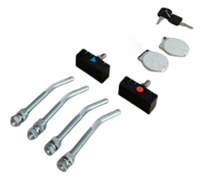
 | STEELON VEXO PRO1200 | Вага воріт | 1200 кг |  | Привід VEXO PRO1200 з вбудованим блоком управління та радіоприймачем | 1 шт
 |  | Живлення | 220В АС
 | Привід для розсувних воріт вагою до 1200 кг для побутового використання з магнітними кінцевими вимикачами та масляною ванною | Потужність | 550 Вт |  | Пульт дистанційного керування STEELON YT-01 | 2 шт
 |  | Інтенсивність | 70% |  |  |  | 261.40
 |  |  |  |  | Монтажний набір | 1 шт
 |  | Швидкість руху воріт | 12 м/хв

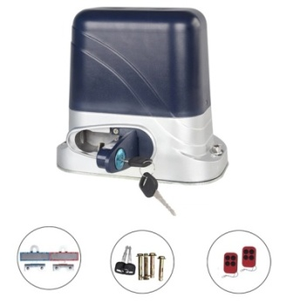
Автоматика для відкатних воріт STEELON АNT
 | STEELON АNT 500 Привід для розсувних воріт вагою до 500 кг для побутового використання з магнітними кінцевими вимикачами | Вага воріт | 500 кг |  | Привід STEELON ANT 500 з вбудованим блоком управління та радіоприймачем | 1 шт | 204.29
 |  | Живлення | 230В АС
 |  | Потужність | 250 Вт |  | Пульт дистанційного керування | 2 шт
 |  | Інтенсивність | 30%
 |  | Швидкість руху | 12 м/хв |  | Монтажний набір | 1 шт

Автоматика для гаражних воріт STEELON GN
 | STEELON GN 600 Комплект автоматики з ланцюговою шиною для гаражних воріт, площею до 9 м² і висотою до 2,7м | Площа воріт | 9 м² |  | Привід STEELON GN 600 з вбудованим блоком управління та радіоприймачем | 1 шт | 160.00
 |  | Висота воріт | 2,70 м
 |  | Живлення | 230В АС |  | Пульт дистанційного керування | 2 шт
 |  | Двигун | 24В DC
 |  | Зусилля | 600N |  | Шина з ланцюговою передачею, довжиною 3,60м | 1 шт
 |  | Інтенсивність | 7 циклів/год

 |  |  |  |  | Монтажний набір | 1 шт

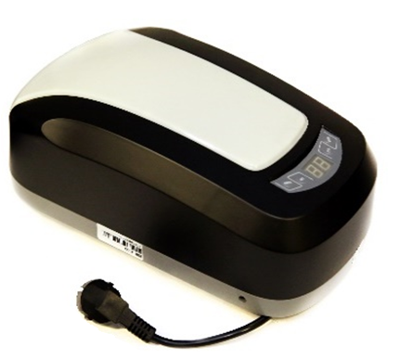
 | STEELON GN 800 Комплект автоматики з ланцюговою шиною для гаражних воріт, площею до 12 м² і висотою до 2,7м | Площа воріт | 12 м² |  | Привід STEELON GN 800 з вбудованим блоком управління та радіоприймачем | 1 шт | 170.00
 |  | Висота воріт | 2,70 м
 |  | Живлення | 230В АС |  | Пульт дистанційного керування | 2 шт
 |  | Двигун | 24В DC
 |  | Зусилля | 800N |  | Шина з ланцюговою передачею, довжиною 3,60м | 1 шт
 |  | Інтенсивність | 7 циклів/год

 |  |  |  |  | Монтажний набір | 1 шт

 | STEELON GN 1000 Комплект автоматики з ланцюговою шиною для гаражних воріт, площею до 15 м² і висотою до 3м | Площа воріт | 15 м² |  | Привід STEELON GN 1000 з вбудованим блоком управління та радіоприймачем | 1 шт | 185.71
 |  | Висота воріт | 3,00 м
 |  | Живлення | 230В АС |  | Пульт дистанційного керування | 2 шт
 |  | Двигун | 24В DC

 |  | Зусилля | 1000N |  | Шина з ланцюговою передачею, довжиною 3,90м | 1 шт
 |  | Інтенсивність | 12 циклів/год
 |  |  |  |  | Монтажний набір | 1 шт

 | STEELON GN 1200 Комплект автоматики з ланцюговою шиною для гаражних воріт, площею до 18 м² і висотою до 3,30м | Площа воріт | 18 м² |  | Привід STEELON GN 1200 з вбудованим блоком управління та радіоприймачем | 1 шт | 200.00
 |  | Висота воріт | 3,30 м
 |  | Живлення | 230В АС |  | Пульт дистанційного керування | 2 шт
 |  | Двигун | 24В DC
 |  | Зусилля | 1200N |  | Шина з ланцюговою передачею, довжиною 4,20м | 1 шт
 |  | Інтенсивність | 12 циклів/год
 |  |  |  |  | Монтажний набір | 1 шт

Автоматика для гаражних воріт STEELON GN PLUS
 | STEELON GN PLUS 600 Комплект автоматики з ременевою шиною для гаражних воріт, площею до 9 м² і висотою до 2,7м | Площа воріт | 9 м² |  | Привід STEELON GN PLUS600 з вбудованим блоком управління та радіоприймачем | 1 шт | 178.57
 |  | Висота воріт | 2,70 м
 |  | Живлення | 230В АС |  | Пульт дистанційного керування | 2 шт
 |  | Двигун | 24В DC
 |  | Зусилля | 600N |  | Шина з ременевою передачею, довжиною 3,60м | 1 шт
 |  | Інтенсивність | 7 циклів/год
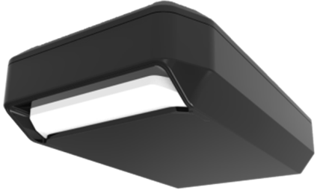
 |  |  |  |  | Монтажний набір | 1 шт


 | STEELON GN PLUS 800 Комплект автоматики з ременевою шиною для гаражних воріт, площею до 12 м² і висотою до 2,7м | Площа воріт | 12 м² |  | Привід STEELON GN PLUS800 з вбудованим блоком управління та радіоприймачем | 1 шт | 185.71
 |  | Висота воріт | 2,70 м
 |  | Живлення | 230В АС |  | Пульт дистанційного керування | 2 шт
 |  | Двигун | 24В DC
 |  | Зусилля | 800N |  | Шина з ременевою передачею, довжиною 3,60м | 1 шт
 |  | Інтенсивність | 7 циклів/год

 |  |  |  |  | Монтажний набір | 1 шт

 | STEELON GN PLUS 1000 Комплект автоматики з ременевою шиною для гаражних воріт, площею до 15 м² і висотою до 3,0 м | Площа воріт | 15 м² |  | Привід STEELON GN PLUS1000 з вбудованим блоком управління та радіоприймачем | 1 шт | 195.71
 |  | Висота воріт | 3,00 м
 |  | Живлення | 230В АС |  | Пульт дистанційного керування | 2 шт
 |  | Двигун | 24В DC
 |  | Зусилля | 1000N |  | Шина з ременевою передачею, довжиною 3,90м | 1 шт
 |  | Інтенсивність | 12 циклів/год
 |  |  |  |  | Монтажний набір | 1 шт

Автоматика для промислових воріт STEELON
 | SFO80 Комплект автоматики для промислових воріт, площею до 10 м² | Площа воріт | 10м² |  | Привід STEELON SFO80 з вбудованим приймачем | 1шт | 192.31
 |  | Живлення | 24В
 |  | Інтенсивність | 18 циклів/год |  | Блок управління | 1шт
 |  | Потужність | 80Вт
 |  | Крутний момент | 12 Н.м
 |  |  |  |  | Пульт дистанційного керування | 2 шт
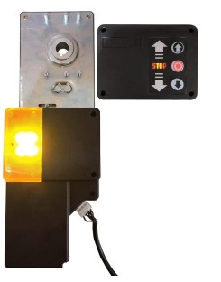
 |  |  |  |  | Трос аварійного розблокування | 1 шт

 | SFO120 Комплект автоматики для промислових воріт, площею до 15 м² | Площа воріт | 15м² |  | Привід STEELON SFO120 з вбудованим приймачем | 1 шт | 207.69
 |  | Живлення | 24В
 |  | Інтенсивність | 16 циклів/год |  | Блок управління | 1 шт
 |  | Потужність | 120Вт
 |  | Крутний момент | 16 Н.м.
 |  |  |  |  | Пульт дистанційного керування | 2 шт

 |  |  |  |  | Трос аварійного розблокування | 1шт

 | SFO200 Комплект автоматики для промислових воріт, площею до 20 м² | Площа воріт | 20 м² |  | Привід STEELON SFO200 з вбудованим приймачем | 1 шт | 230.77
 |  | Живлення | 24В
 |  | Інтенсивність | 12 циклів/год |  | Блок управління | 1 шт
 |  | Потужність | 200Вт
 |  | Крутний момент | 24 Н.м.
 |  |  |  |  | Пульт дистанційного керування | 2 шт

 |  |  |  |  | Трос аварійного розблокування | 1 шт

 | STEELON IND 40 Комплект автоматики для промислових воріт, площею до 20 м² | Площа воріт | 20м² |  | Привід STEELON IND 40 з комплектом кріплень | 1 шт | 361.43
 |  | Живлення | 230В АС
 |  | Потужність | 300 Вт |  | Блок управління з трьохпозиційним керуванням та вбудованим радіоприймачем | 1 шт
 |  | Крутний момент | 40 N.m.
 |  | Діаметр вихідного валу | Ø25,4мм
 |  |  |  |  | Пульт дистанційного керування | 2 шт
 |  | Розмір двигуна | 232х151х368мм
 |  |  |  |  | Кабель 5м для підключення | 2 шт

 | STEELON IND 100 Комплект автоматики для промислових воріт, площею до 35 м² | Площа воріт | 35м² |  | Привід STEELON IND 100 з комплектом кріплень | 1 шт | 392.86
 |  | Живлення | 230В АС
 |  | Потужність | 550 Вт |  | Блок управління з трьохпозиційним керуванням та вбудованим радіоприймачем | 1 шт
 |  | Крутний момент | 100 N.m.
 |  | Діаметр вихідного валу | Ø25,4мм
 |  |  |  |  | Пульт дистанційного керування | 2 шт
 |  | Розмір двигуна | 232х151х368мм
 |  |  |  |  | Кабель 5м для підключення | 2 шт

 | STEELON IND 100 S Комплект трьохфазної автоматики для промислових воріт, площею до 35 м² | Площа воріт | 35м² |  | Привід STEELON IND 100 з комплектом кріплень | 1 шт | 414.29
 |  | Живлення | 380В АС
 |  | Потужність | 400 Вт |  | Блок управління з трьохпозиційним керуванням та вбудованим радіоприймачем | 1 шт
 |  | Крутний момент | 100 N.m.
 |  | Діаметр вихідного валу | Ø25,4мм
 |  |  |  |  | Пульт дистанційного керування | 2 шт
 |  | Розмір двигуна | 232х151х368мм
 |  |  |  |  | Кабель 5м для підключення | 2 шт

 | STEELON IND 100 LCD Комплект автоматики для промислових воріт, площею до 35 м² з електронними кінцевиками та інтелектуальною системою управління | Площа воріт | 35м² |  | Привід STEELON IND 100 з комплектом кріплень | 1 шт | 414.29
 |  | Живлення | 230В АС
 |  | Потужність | 550 Вт |  | Блок управління з трьохпозиційним керуванням та вбудованим радіоприймачем | 1 шт
 |  | Крутний момент | 100 N.m.
 |  | Діаметр вихідного валу | Ø25,4мм
 |  |  |  |  | Пульт дистанційного керування | 2 шт
 |  | Розмір двигуна | 232х151х368мм
 |  |  |  |  | Кабель 5м для підключення | 2 шт

 | STEELON IND 70DC Комплект швидкісної автоматики для промислових воріт, площею до 30 м² | Площа воріт | 30 м² |  | Привід STEELON IND 100 з комплектом кріплень | 1 шт | 468.57
 |  | Живлення | 230В АС
 |  | Потужність | 450 Вт |  | Блок управління з трьохпозиційним керуванням та вбудованим радіоприймачем | 1 шт
 |  | Крутний момент | 70 N.m.
 |  | Діаметр вихідного валу | Ø25,4мм
 |  |  |  |  | Пульт дистанційного керування | 2 шт
 |  | Розмір двигуна | 337x135x218мм
 |  |  |  |  | Кабель 5м для підключення | 2 шт

 | STEELON IND 100DC | Площа воріт | 45 м² |  | Привід STEELON IND 100 з комплектом кріплень | 1 шт
 | Комплект швидкісної автоматики для промислових воріт, площею до 45 м² | Живлення Потужність | 230В АС 750Вт |  | Блок управління з трьохпозиційним керуванням та вбудованим радіоприймачем | 1 шт | 507.03
 |  | Крутний момент Діаметр вихідного валу | 100 N.m. Ø25,4мм |  | Пульт дистанційного керування | 2 шт
 |  | Розмір двигуна | 337x135x218мм |  | Кабель 5м для підключення | 2 шт
Автоматика для розпашних воріт
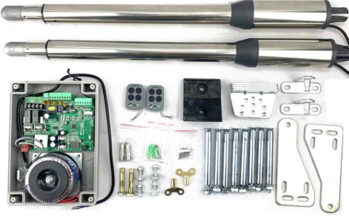 | STEELON АNT SW Телескопічний привід для розпашних воріт довжиною до 2,0 м в корпусі Нержавійка | Шток | 315 мм |  | Привід телескопічний Лівий | 1 шт | 292.86

 |  | Довжина створки | 2,0м |  | Привід телескопічний Правий | 1 шт
 |  | Вага створки | 150 кг |  | Панель управління з вбудованим приймачем у боксі | 1 шт
 |  | Живлення | 230В АС
 |  | Живлення двигуна | 24В/ 40Вт |  | Пульт дистанційного керування | 2 шт
 |  |  |  |  | Центральний упор резиновий | 1 шт


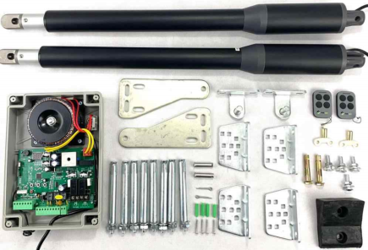 | STEELON АNT SW Телескопічний привід для розпашних воріт довжиною до 2,0 м в чорному корпусі | Шток | 315 мм |  | Привід телескопічний Лівий | 1 шт | 264.29
 |  | Довжина створки | 2,0м |  | Привід телескопічний Правий | 1 шт
 |  | Вага створки | 150 кг |  | Панель управління з вбудованим приймачем у боксі | 1 шт
 |  | Живлення | 230В АС
 |  | Живлення двигуна | 24В/40Вт |  | Пульт дистанційного керування | 2 шт
 |  |  |  |  | Центральний упор резиновий | 1 шт
 | STEELON SWA-320 Шарнірний привід для розпашних воріт довжиною до 3 метрів, оснащений електричними кінцевими вимикачами |  |  |  | Привід шарнірний SWA-320 | 2 шт
 |  | Довжина створки | 3м
 |  | Вага створки | 400 кг |  | Панель управління РСВ-SW/V2.0 з вбудованим приймачем у пластиковому боксі | 1 шт
 |  | Живлення | 230В АС
 |  | Потужність | 300 Вт |  |  |  | 584.62
 |  | Інтенсивність | 0 |  | Пульт дистанційного керування | 2шт

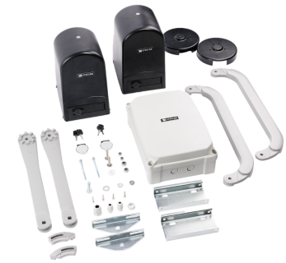
 | STEELON SWA mini Шарнірний привід 24В, для розпашних воріт довжиною до 2 метрів, оснащений електричними кінцевими вимикачами |  |  |  | Привід шарнірний SWA mini | 2 шт
 |  | Довжина створки | 2м
 |  | Вага створки | 200 кг |  | Панель управління ID200 з вбудованим приймачем у пластиковому боксі | 1 шт
 |  | Живлення | 230В АС |  |  |  | 584.62
 |  | Живлення двигуна | 24В/100Вт
 |  |  |  |  | Пульт дистанційного керування | 2шт

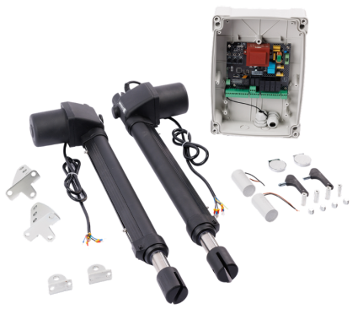
 | STEELON SW 4000 Телескопічний привід для розпашних воріт довжиною до 3,0 м | Шток | 400мм |  | Привід телескопічний STEELON SW 4000 Лівий | 1 шт | 375.00
 |  | Довжина створки | 3,00м
 |  | Вага створки | 350кг |  | Привід телескопічний STEELON SW 4000 Правий | 1 шт
 |  | Живлення | 230В
 |  | Потужність | 150Вт |  | Панель управління ID310 з вбудованим приймачем у пластиковому боксі | 1 шт

 |  |  |  |  | Пульт дистанційного керування | 2шт

 | STEELON SW 6000 Телескопічний привід для розпашних воріт довжиною до 4,0 м | Шток | 600мм |  | Привід телескопічний STEELON SW 6000 Лівий | 1 шт | 400.00
 |  | Довжина створки | 4,00м
 |  | Вага створки | 350кг |  | Привід телескопічний STEELON SW 6000 Правий | 1 шт
 |  | Живлення | 230В
 |  | Потужність | 150Вт |  | Панель управління ID310 з вбудованим приймачем у пластиковому боксі | 1 шт

 |  |  |  |  | Пульт дистанційного керування | 2шт

Шлагбаум
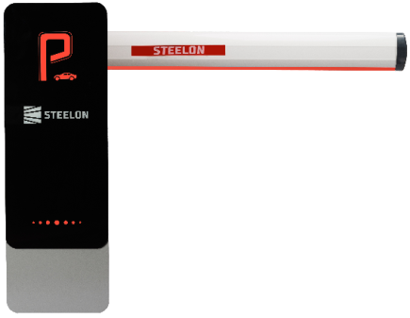 | STEELON 180LED Автоматичний шлагбаум з підсвіткою з стрілою 5м |  |  |  | Стійка шлагбаума | 1шт | 784.62
 |  | Довжина стріли | 5м |  | Стріла 5м з LED підсвіткою | 1шт
 |  | Живлення | 220В |  | опора під стрілу | 1шт
 |  | Живлення двигуна | 24В |  | Пульт дистанційного керування STEELON NV-4 | 2 шт
 |  | Потужність двигуна | 80Вт

 | STEELON 306/24В Автоматичний шлагбаум з телескопічною стрілою 6м |  |  |  | Стійка шлагбаума | 1шт | 692.31
 |  | Довжина стріли | 4-6м |  | Телескопічна стріла 6м | 1шт
 |  | Живлення | 220В |  | опора під стрілу | 1шт
 |  | Живлення двигуна | 24В |  | Пульт дистанційного керування STEELON NV-4 | 2 шт
 |  | Потужність двигуна | 80Вт

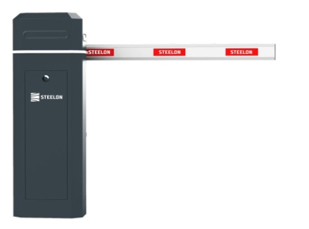 | STEELON 306/220В Автоматичний шлагбаум з телескопічною стрілою 6м |  |  |  | Стійка шлагбаума | 1шт | 692.31
 |  | Довжина стріли | 4-6м |  | Телескопічна стріла 6м | 1шт
 |  | Живлення | 220В |  | опора під стрілу | 1шт
 |  | Живлення двигуна | 220В |  | Пульт дистанційного керування STEELON NV-4 | 2 шт
 |  | Потужність двигуна | 90Вт

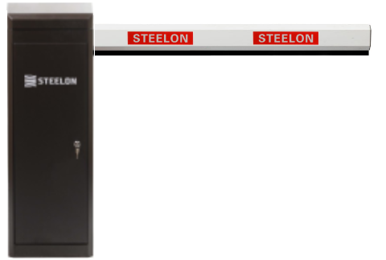 | STEELON BLDC Автоматичний шлагбаум з телескопічною стрілою 6м |  |  |  | Стійка шлагбаума | 1шт | 692.31
 |  | Довжина стріли | 4-6м |  | Телескопічна стріла 5,80м | 1шт
 |  | Живлення | 220В |  | Пульт дистанційного керування STEELON NV-4 | 2 шт
 |  | Живлення двигуна | 24В
 |  | Потужність двигуна | 140Вт

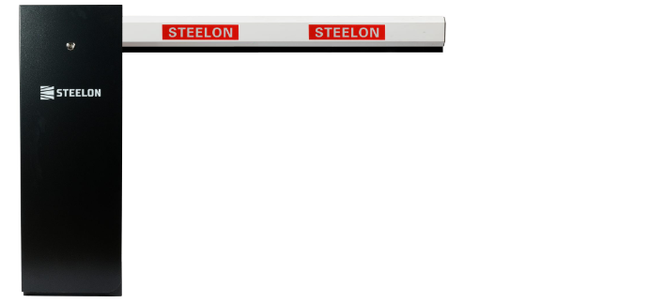 | STEELON SERVO Автоматичний шлагбаум з телескопічною стрілою 5м з сервоприводом та планетарним редуктором |  |  |  | Стійка шлагбаума | 1шт | 784.62
 |  | Довжина стріли | 3-5м |  | Телескопічна стріла 4,80м | 1шт
 |  | Живлення | 220В |  | Пульт дистанційного керування STEELON NV-4 | 2 шт
 |  | Живлення двигуна | 24В
 |  | Потужність двигуна | 200Вт

Аксесуари
Фото | Аксессуар | Роздрібна ціна, Євро
 | Опора під стрілу рухома | 50.00
Аксесуари для розпашних воріт
 | Механічний упор для воріт МХ04А | 8.57
 | Механічний упор для воріт МХ04В | 10.00
Аксесуари для відкатних воріт
 | Антена 433,92мГц (Кабель 5м) | 10.21
 | Індукційна петля PD-132 (двоканальна) | 35.71
 | Фотоелементи PS-1 | 15.00
 | Фотоелемент лазерний LZ-100 | 45.00
 | Фотоелементи зі спалахом BF-510 | 17.15
 | Фотоелементи P-360 | 17.15
 | Фотоелементи безпровідні PS-2 | 31.43
 | Фотоелемент дзеркальний | 32.86
 | Зубчаста рейка оцинкована (ціна за 1метр) | 8.08
 | Кріплення зубчастої рейки (ціна за 1шт) | 0.86
 | Зубчаста Рейка полімерна 500кг (ціна за 1метр) | 8.46
 | Зубчаста Рейка полімерна 800кг (ціна за 1метр) | 8.93
 | Сигнальна лампа F5096 (з антеною) | 20.71
 | Сигнальна лампа Прямокутна 12V-265V AC/DC (з антеною) | 17.14
 | Сигнальна лампа F600 (з антеною) | 15.71
Приймачі
 | Приймач універсальний REC-101 | 14.29
 | Приймач універсальний REC-102 | 17.15
 | Приймач універсальний RCV-1 | 18.57
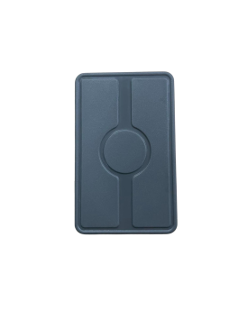 | Приймач універсальний RCV-16 (Двохканальний) | 18.57
 | Приймач універсальний REC-2 | 15.71
 | Приймач RX-multi | 21.43
 | Приймач RX-multi WiFi | 25.71
Аксесуари
 | Перехідний вал 40Ø - 25,4Ø | 40.00

 | Акумуляторна батарея 24В/2,4А | 50.00
 | WiFiмодуль до автоматики GN PLUS | 15.00
 | WiFiмодуль до автоматики SW4000/6000 | 15.00
 | Система розумний гараж | 50.00
 | GSM-модуль RTU-5024 | 40.71
 | GSM-модуль RTU-5025 | 90.00
 | Ручка внутрішня і зовнішня,призначена для гаражних воріт | 5.00
 | Ролик 119 мм, призначений для гаражних воріт | 2.36
 | Ролик 194 ммпризначений для гаражних воріт | 3.93
 | Вікно для промислових воріт(квадратне)640*336мм | 57.15
 | Зовнішній розблоковувач автоматики | 15
 | Зовнішній розблоковувач автоматики RM 0104-4500 | 25.15
 | Перферований кутник 2.5м для монтажу (товщина 2мм) | 14.64
 | Ланцюговий редуктор євопейського виробництва | 78.57
 | Замок для гаражних воріт | 43.08
 | Замок універсальний ZW-90/20 | 10.00
 | Замок універсальний К-4 | 8.00
 | Замок гаковий К-35 В комплекті немає серцевини | 10.43
 | Замок гаковий К-40 призначений для в'їзних воріт | 16.43
 | Замок гаковий К-60 призначений для в'їзних воріт | 18.14
 | Засув ригельний для гаражних та промислових воріт 200мм | 6.43
 | Засув ригельний для гаражних та промислових воріт 300мм | 7.43
 | Засув ригельний для гаражних та промислових воріт 400мм | 7.71

